MOB - DES
COMPOSIÇÃO DE MOBILIZAÇÃO E DESMOBILIZAÇÃO
OBRA: | RECUPERAÇÃO DE ESTRADA VICINAL, COM PAVIMENTAÇÃO EM CONCRETO BETUMINOSO USINADO A QUENTE (CBUQ)
LOCAL: | ESTRADA VICINAL ENTRE AS COMUNIDADES DE NOVA MINDA E VILA DE ANDU, NO MUNICÍPIO DE JAPONVAR – MG
PROPR.: | PREFEITURA MUNICIPAL DE JAPONVAR – MG |  |  |  |  |  |  | FONTE: |  | SICRO 04/2025

DESLOCAMENTOS DE VEICULOS - RODANTES
ITEM | CÓDIGO DNIT | EQUIPAMENTO | QUANT. DE EQUIP. | ORIGEM | REVESTIMENTO PRIMÁRIO |  | PAVIMENTADO |  | K | FU | CH | CMob
 |  |  |  |  | DMT (KM) | V | DMT (KM) | V
1.1 | E9041 | Caminhão carroceria com guindauto com capacidade de 45 t.m - 188 Kw | 3.000 | Montes Claros | 13.900 | 40.000 | 99.700 | 60.000 | 2.000 | 1.000 | R$ 375.4100 | R$ 4,525.56 | 12.054979889 | R$ 4,525.5600
TOTAL DE MOBILIZAÇÃO |  |  |  |  |  |  |  |  |  |  |  | R$ 4,525.56 |  | R$ 4,525.5600

TOTAL DE DESMOBILIZAÇÃO |  |  |  |  |  |  |  |  |  |  |  | R$ 4,525.56

TOTAL DE MOBILIZAÇÃO E DESMOBILIZAÇÃO - EQUIPAMENTOS RODANTES |  |  |  |  |  |  |  |  |  |  |  | R$ 9,051.12
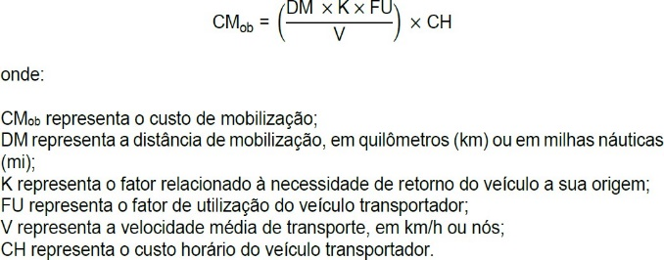

 |  |  |  |  |  |  | ___________________________________ |  |  |  |  |  |  | 34,459.020
 |  |  |  |  |  |  | LUCAS ALEXANDRE GOMES VELOSO
 |  |  |  |  |  |  | ENGENHEIRO CIVIL CREA-MG 373.195/D

